Introduction
Auto-évaluation quantitative du Référentiel National de Données (RND) Outil

Introduction
Bienvenue dans l'outil d'auto-évaluation quantitative du Référentiel National de Données (RND). Cet outil a été développé pour évaluer l'état actuel et l'efficacité du RND dans le soutien à la gestion des données de santé dans notre pays. L'évaluation vise à cerner les forces, les faiblesses et les points à améliorer afin d'éclairer la prise de décisions stratégiques et d'améliorer la fonctionnalité globale du RND.
Le but de l'évaluation
L'objectif principal de cette évaluation est d'évaluer de manière exhaustive la performance du RND en matière de collecte, de stockage, de gestion et de partage des données de santé. En menant cette évaluation, nous visons à identifier les points forts et les domaines à améliorer dans l'infrastructure, la gouvernance, la qualité des données, la sécurité, l'interopérabilité, la convivialité et la durabilité du RND.
Public cible
Cet outil d'évaluation est destiné à être utilisé par les organismes gouvernementaux, les organismes de soins de santé, les équipes techniques et les parties prenantes impliquées dans la conception, le développement, la mise en oeuvre, la gestion et l'utilisation du RND. Vos contributions et vos idées sont cruciales pour assurer le succès et la durabilité.
Portée de l'évaluation
L'évaluation porte sur divers domaines liés au RND, notamment :
1. Gouvernance et accès
2. Qualité des données et normes
3. Durabilité et évolutivité
4. Infrastructure et technologie

L'évaluation comportera une série de questions et de critères permettant d'évaluer les performances de chaque domaine et d'identifier les domaines à améliorer.
Instructions pour les utilisateurs
Veuillez examiner attentivement et répondre à chaque question en fonction de vos connaissances et de votre expérience avec le RND. Fournir des commentaires honnêtes et précis pour nous aider à obtenir des informations précieuses sur les forces et les faiblesses du RND.
Confidentialité et confidentialité des données
Toutes les réponses fournies dans le cadre de cette évaluation seront traitées avec la plus stricte confidentialité. Vos commentaires seront utilisés uniquement aux fins de cette évaluation et ne seront pas partagés avec des tiers sans votre consentement.
Coordonnées
Pour toute question ou pour obtenir de l'aide concernant l'outil d'évaluation, veuillez communiquer avec [Nom] à [Adresse e-mail].
Nous vous remercions de votre participation à cette importante évaluation. Vos commentaires contribueront à l'amélioration continue de notre infrastructure nationale de gestion des données sur les soins de santé.

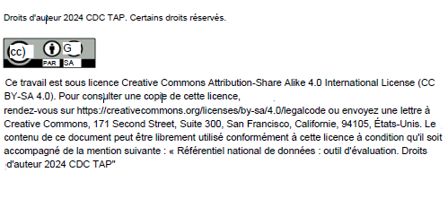

Graphiques
D1.1: Cadre de gouvernance des données
1.1.1 | 0
1.1.2 | 0
1.1.3 | 0
1.1.3.1 | 0
1.1.4 | 0
1.1.4.1 | 0
1.1.5 | 0
1.1.6 | 0
1.1.7 | 0
1.1.8 | 0
1.1.9 | 0
1.1.10 | 0
1.1.11 | 0
1.1.12 | 0
1.1.13 | 0
1.1.14 | 0
1.1.15 | 0
1.1.16 | 0

